상품제안서
캘러웨이 워버드 6구세트 | 상품코드: S40059

 |  |  |  |  |  |  | 02-713-8555 | www.synergygift.co.kr
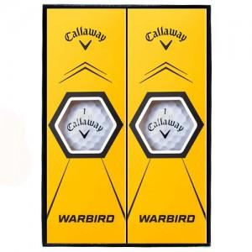

【상세/제작정보】

【인쇄/포장옵션】 | 풀칼라 / 포장지포장

【공급단가】 | 수량 | 30~ | 50~ | 100~ | 300~ | 500~
*VAT별도 | 단가 | 11,620원 | 11,430원 | 11,160원 | 10,880원 | 10,690원

【상품 URL】 | https://www.synergygift.co.kr:443/src/goods_detail.php?gdno=40059

